Cuales deben exportar
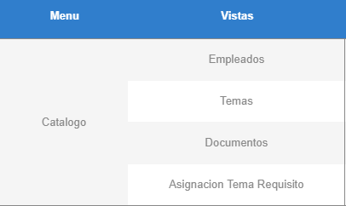
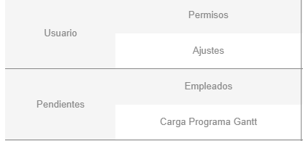
 | No aplica

Si exporta
 | No aplica
No aplica | Si exporta

Si exporta | Si exporta

Pendiente

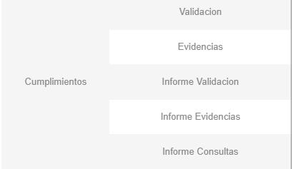
No aplica

No aplica

Pendiente

Pendiente

Pendiente

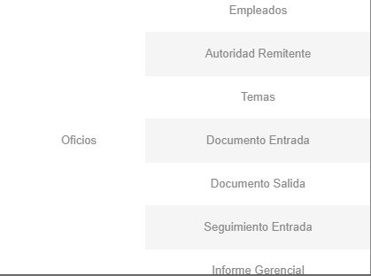
Si exporta

No aplica

No aplica

No aplica

Pendiente

Si exporta

Si exporta

